Hoja1
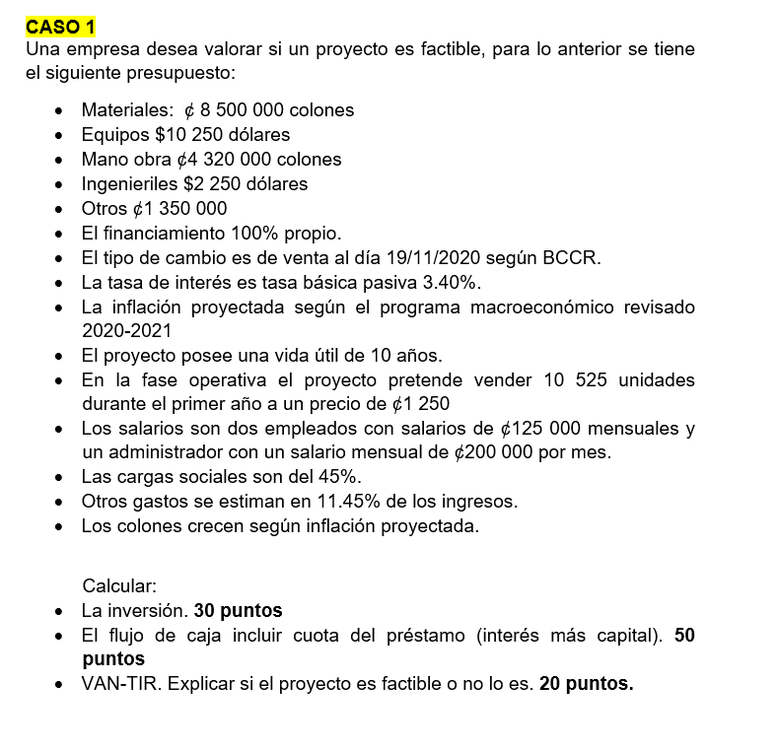
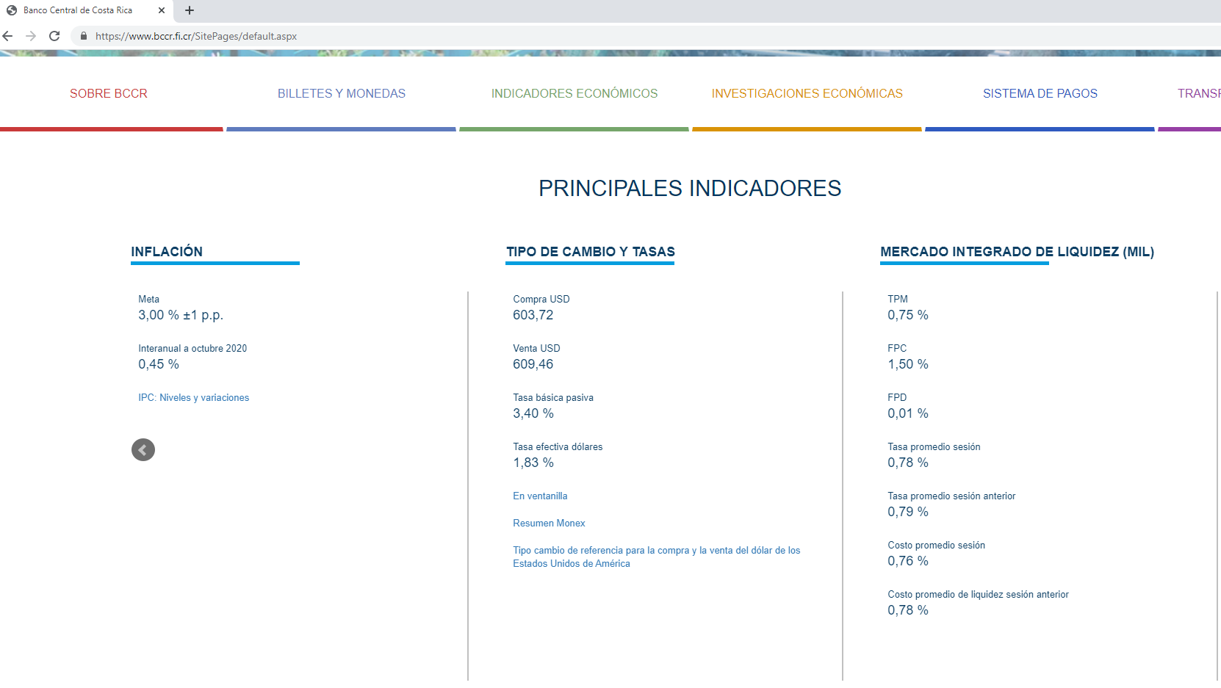

FUENTE: www.bccr.fi.cr
19-Nov-20

